信用交易
融资融券市场交易数据统计(2023-07-31)

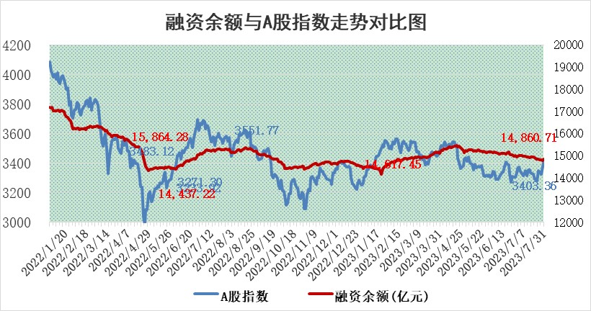
标的证券 | 融资融券余额（亿元） | 融资余额（亿元） | 融券余额（亿元） | 融资买入额（亿元） | 融资融券规模变化（亿元） | 融资余额增幅(‰) | 融券余额增幅(%)
统计数据 | 15,795.61 | 14,860.71 | 932.82 | 848.37 | 73.67 | 4.76 | 0.34

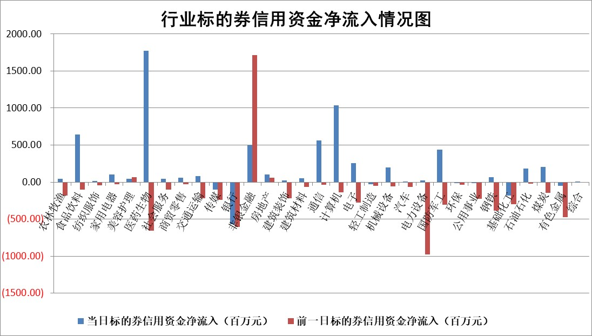

 |  |  |  |  |  |  |  | 2

标的基金代码 | 标的基金简称 | 融资余额/市值(%) | 融资余额增幅(%) | 融资买入额/成交金额(%) | （融资余额净增额-融券余额净增额）/市值(‱) | 融券余额降幅(%) | ABS[（融资余额净增额-融券余额净增额）/市值净增额-1](%)
159902 | 华夏中小板ETF | 0.00 | 0.00 | 0.00 | 0.00 | 0.00 | 100.00
159915 | 易方达创业板ETF | 2.07 | 0.14 | 1942.11 | -0.57 | -11.66 | 100.66
159919 | 嘉实沪深300ETF | 4.03 | -0.51 | 1.00 | -2.94 | -10.24 | 106.11
159920 | 华夏恒生ETF | 64.52 | -0.56 | 9.98 | -36.14 | -1.28 | 128.60
159922 | 嘉实中证500ETF | 0.96 | 53.06 | 582.93 | 29.31 | -0.99 | 55.91
159925 | 南方沪深300ETF | 0.06 | 41.82 | 0.08 | 1.62 | 0.00 | 98.07
159928 | 消费ETF | 0.96 | 19.11 | 14.61 | 15.23 | -1.02 | 78.24
159934 | 易方达黄金ETF | 334.57 | 0.07 | 30.49 | 23.19 | 0.00 | 102.39
159939 | 全指信息技术ETF | 0.64 | 1.41 | 9.72 | 0.79 | -1.03 | 99.23
159940 | 全指金融地产ETF | 0.10 | 2.67 | 0.03 | 0.26 | 0.00 | 99.76
159995 | 半导体芯片ETF | 2.35 | -1.89 | 21.27 | -2.86 | 10.79 | 102.14
159997 | 天弘中证电子ETF | 1.73 | 7.89 | 3.07 | 12.52 | -0.72 | 82.46
159998 | 天弘中证计算机主题ETF | 1.37 | 1.09 | 0.08 | 0.94 | -0.79 | 99.31
510050 | 华夏上证50ETF | 9.14 | 0.08 | 81.43 | -1.60 | -12.33 | 100.80
510180 | 华安上证180ETF | 0.48 | 1.76 | 17.98 | 0.78 | -3.22 | 98.56
510880 | 华泰柏瑞红利ETF | 0.29 | -12.60 | 0.27 | -4.00 | 5.07 | 43.64
510900 | 易方达恒生H股ETF | 87.22 | -0.16 | 4.09 | -13.82 | 0.00 | 106.78
511010 | 5年期国债ETF | 11.51 | 0.32 | 0.23 | 3.68 | 0.00 | 140.79
511380 | 可转债及可交换债券ETF | 7.47 | -2.89 | 1.09 | -22.23 | 0.00 | 169.57
512000 | 全指证券ETF | 5.67 | 0.29 | 18.62 | -0.02 | -4.15 | 99.98
512010 | 沪深300医药卫生ETF | 4.21 | 10.29 | 38.53 | 39.78 | 3.87 | 156.54
512070 | 沪深300非银ETF | 1.67 | 3.00 | 210.02 | 4.89 | 0.14 | 103.62
512400 | 南方中证申万有色金属ETF | 1.52 | 32.72 | 1.56 | 36.00 | -12.82 | 89.83
512580 | 广发中证环保产业ETF | 1.04 | -3.35 | 0.30 | -3.66 | -1.00 | 103.90
512660 | 国泰中证军工ETF | 2.91 | 1.38 | 12.79 | 1.44 | -7.79 | 99.21
512800 | 华宝中证银行ETF | 13.89 | -0.21 | 0.51 | -20.86 | -53.79 | 151.47
512980 | 广发中证传媒ETF | 0.94 | 2.35 | 288.59 | 3.87 | 8.88 | 98.77
515030 | 华夏中证新能源汽车ETF | 2.16 | -2.26 | 47.37 | -5.64 | -1.37 | 103.01
515050 | 华夏中证5G通信主题ETF | 1.11 | 0.23 | 4.02 | 0.76 | 3.71 | 98.79
515070 | 华夏中证人工智能ETF | 2.17 | -0.73 | 3.29 | -1.66 | -0.81 | 101.26
标的股票比较指标 |  | 融资余额/流通A股市值(%) | 融资余额增幅(%) | 融资买入额/成交金额(%) | （融资余额净增额-融券余额净增额）/流通A股市值(‱) | 融券余额降幅(%) | ABS[（融资余额净增额-融券余额净增额）/流通A股市值净增额-1](%)
前十名标的个股 |  | 蓝光发展 | 森赫股份 | 天壕环境 | 凯格精机 | 家联科技 | 凯格精机
 |  | 仁东控股 | 侨源股份 | 昀冢科技 | 侨源股份 | 东风科技 | 骄成超声
 |  | 莱茵生物 | 清研环境 | 齐峰新材 | 森赫股份 | 凯立新材 | 华特气体
 |  | 永信至诚 | 毕得医药 | 佰仁医疗 | 万达信息 | 赛科希德 | 百胜智能
 |  | 大立科技 | 华西能源 | 侨源股份 | 财富趋势 | 香江控股 | 邦彦技术
 |  | 数码视讯 | 宏发股份 | 莱尔科技 | 佳都科技 | 三祥新材 | 趣睡科技
 |  | 全柴动力 | 财富趋势 | 三祥新材 | 清研环境 | 思科瑞 | 扬电科技
 |  | 万得凯 | 黑芝麻 | 凤凰光学 | 我爱我家 | 腾景科技 | 华骐环保
 |  | 钜泉科技 | 奕瑞科技 | 石化机械 | 特发服务 | 新力金融 | 楚天龙
 |  | 首药控股 | 杭叉集团 | 西力科技 | 霍普股份 | 京威股份 | 天银机电
后十名标的个股 |  | 天沃科技 | 东鹏饮料 | 孚能科技 | 金固股份 | 天房发展 | 鹿山新材
 |  | 金圆股份 | 荣昌生物 | 天沃科技 | 森鹰窗业 | 兴源环境 | 久祺股份
 |  | 哈工智能 | 奇德新材 | 金圆股份 | 嘉戎技术 | 凤凰股份 | 望变电气
 |  | 正邦科技 | 新乳业 | 哈工智能 | 奇德新材 | 皇氏集团 | 金三江
 |  | 美好置业 | 金固股份 | 正邦科技 | 康为世纪 | 紫金银行 | 铜牛信息
 |  | 宋都股份 | 中原传媒 | 美好置业 | 唯万密封 | 塔牌集团 | 大理药业
 |  | 中天金融 | 康为世纪 | 宋都股份 | 福达合金 | 成都路桥 | 纬德信息 | ;
 |  | 华铁股份 | 华秦科技 | 中天金融 | 拓荆科技 | 诺思格 | 罗普特
 |  | 阳光城 | 国盛金控 | 华铁股份 | 上纬新材 | 海印股份 | 天源环保
 |  | 紫鑫药业 | 今世缘 | 阳光城 | 恒烁股份 | 梅雁吉祥 | 巨一科技
说明：1.以上普通交易数据和信用交易数据皆以交易日收盘后数据为基准；2.上述标的证券总数据只计算标的证券市场总数据，不包括从标的证券中调出去标的证券数据，所以与交易所公布的总值略有不同； 3.上述行业采用申万一级行业分类；4.以上标的基金和标的个股中比较的6个指标值中：前5个（从左至右）为正向指标，值越大排名越靠前；第6个为逆向指标，值越小，排名越靠前；5.第6个指标中ABS[]表示求绝对值，其主要用于考量信用资金相对净流入对股价相对净变化的贡献程度；6.数据来源：wind，交易所。

 | 证券代码 | 新增融资余额 | 融资买入额 | 融资买入增幅前10
远大智能 | 002689 | 28175353 | 42268582 | 199%
亚太股份 | 002284 | 21555247 | 34242865 | 82%
赛诺医疗 | 688108 | 72122899 | 101076547 | 78%
湖南发展 | 000722 | 66023557 | 137112987 | 75%
柘中股份 | 002346 | 14584119 | 36845980 | 58%
国城矿业 | 000688 | 24683149 | 48240585 | 54%
兆新股份 | 002256 | 1985058 | 4066269 | 52%
凯美特气 | 002549 | 33806472 | 61340055 | 52%
华昌达 | 300278 | 13474542 | 19303225 | 48%
新华联 | 000620 | 27311937 | 39201759 | 43%

 | 证券代码 | 新增融资余额 | 融资买入额 | 融资买入增幅前10
兔宝宝 | 002043 | 73310337 | 89923983 | 334%
捷昌驱动 | 603583 | 26026415 | 31686727 | 262%
湘财股份 | 600095 | 94196837 | 132280449 | 252%
中谷物流 | 603565 | 49103883 | 60098371 | 234%
中青宝 | 300052 | 24215352 | 31377809 | 98%
顾家家居 | 603816 | 138518545 | 188424210 | 78%
喜临门 | 603008 | 31503289 | 48351944 | 77%
财信发展 | 000838 | 10831830 | 17666790 | 74%
苏州银行 | 002966 | 10578096 | 19143736 | 72%
金诚信 | 603979 | 23858538 | 36098133 | 60%

